LeREM
La Vérificatrice générale du Québec à reçu de l'Assemblé Nationale du Qé.bec le mandat de validerle montage financier du REM.
Le 11 avril 2017, l’Assemblée nationale adoptait la motion suivante :
« Que l’Assemblée nationale donne le mandat au Vérificateur général du Québec de faire une vérification du montage financier du projet de réseau électrique métropolitain quant au respect des règles comptables. »

Cette analyse de son rapport indique qu'elle à mal vérifier les données d'achalandage inscrite dans l'Entente (contrat) signé par le Ministre des transports du Québec.
Le REM (Réseau Express Métropolitain)
26 stations dans le Grand Montréal sur 67 km
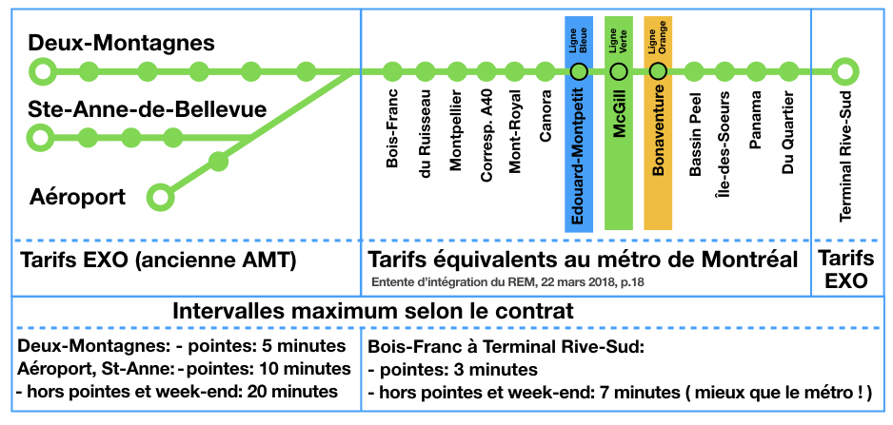

 | Figure Réjean Benoit

CDPQ-Infra a obtenu un contrat sans appels d'offres de 99 ans pour exploiter le REM. Il facturera 72¢ par passager-km à l'Autorité de transport de Montréal.
La filiale de CDPQ, CDPQ-Infra est propriétaire du REM. Elle évalué avec la firme Steer Davies Gleave l'achalandage du REM en 2031 à 43 millions de passagers, soit 650 millions de passager-km.
L'Autorié paiera aux filliales de CDPQ 21,60$ pour le déplacement d'un seul usager effectuant 30 km.
L'Autorité conservera les tarifs payés par les usagers (évalué à 21 cents dans région métropolitaine 2021)..
21 cents selon La Presse du 23 avril 2018
http://www.lapresse.ca/affaires/economie/transports/201804/23/01-5162176-rem-la-caisse-engagee-pour-cinq-ans.php
Ainsi, pour 646 millions de passagers-km, l'Autorité paiera 469 millions à CDPQ-Infra. L'Autorité recevra des usagers 137 millions $ pour un déficit d'exploitation de 332 millions $.
De ce déficit de 322 millions $, le gouvernement du Québec assumera 255 millions $ et les municipalités 75 millions $.

Risque
CDPQ-Infra assume le risque si le REM n'obtient pas l'achalandage prévu dans l'Entente du 22 mars 2018.

L'Autorité assume le risque que l'achalandage soit beaucoup plus élevé qu'annoncé et puisse atteindre

Introduction
Rapport Vérificatrice générale du Québec
http://vgq.qc.ca/fr/fr_publications/fr_rapport-annuel/fr_2018-2019-juin2018/fr_Rapport2018-2019-PRINTEMPS-ChapREM.pdf
Revenus d’achalandage Paragraphe 137 "Dans le modèle, les revenus d’achalandage sont obtenus en multipliant les estimations d’achalandage, exprimées en passager­kilomètre,
par le tarif de 0,72 dollar indexé annuellement. Nous considérons que l’achalandage constitue l’hypothèse la plus importante du modèle et l’élément clé du succès du REM."
Il est donc imporant d'avoir de bonnes prévisions pour évaluer l'impact sur les finances de l'Autorité régionale de transport métropolitain (ARTM) et celle du Québec car il paiera 85% de la facture.
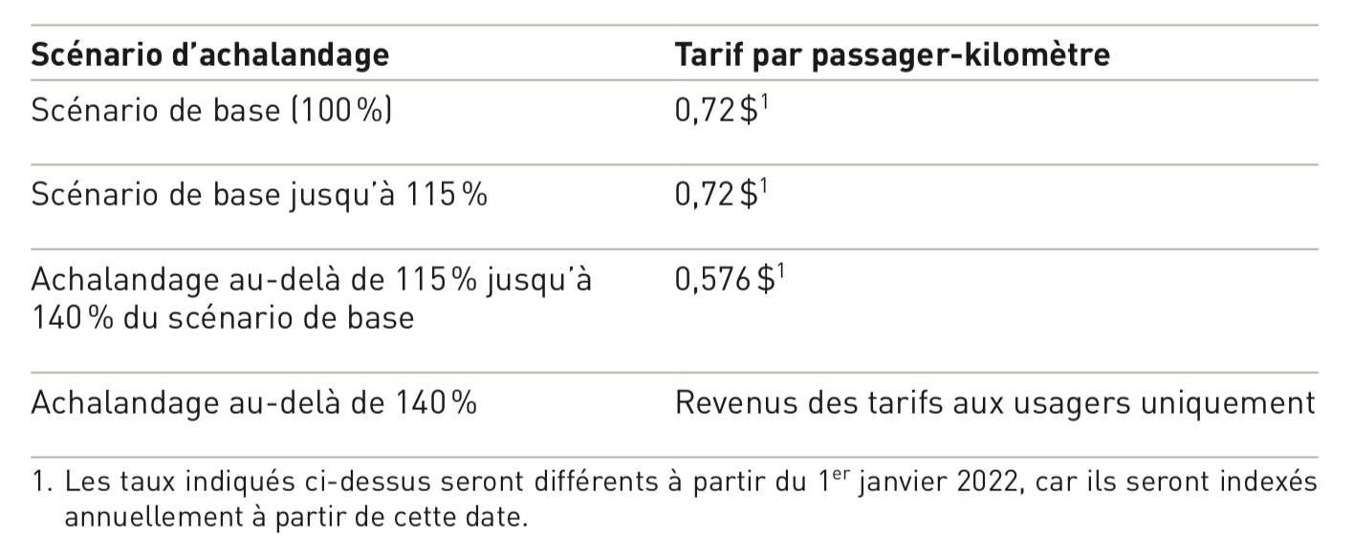

Qu'est-ce qu'un passager-km (ou km-passager)
Lorsque qu'un passager de Deux-Montagnes se rend à la station McGill, il parcours 30 km, soit 30 km-passager ou 30 passagers-km

85% du déficit d'exploitation du REM sera payé par le gouvernement du Québec et l'ensemble des citoyen du Québec Paragraphe 149
Paragraphe 149 "Les revenus d’achalandage seront perçus à partir de la mise en service commercial du premier segment.
Ces revenus seront financés par les tarifs que l’ARTM appliquera sur les titres de transport et par une contribution des municipalités de 30 millions de dollars.
Le résiduel sera financé à hauteur de 85 % par le gouvernement du Québec et de 15 % par les municipalités."

En soumettant son rapport à l'Assemblée Nationale, la Vérificatrice valide indirectement que gouvernement du Québec paiera les déficit d'exploitation du REM
soit un minimum de 3 milliards $ en 15 ans, 7 milliards $ en 30 ans et 28 milliard $ en 97 ans
Déficit d'opérations en tenant compte uniquement des chiffres de l'Entente |  |  |  |  |  | Déficit d'opération à assumer par le gouvernement du Québec et municipalités
 |  |  |  | Déficit |  |  |  |  |  | Millions $ 2021
 |  | Facturation | Revenu | selon Entente |  | Financement | Financement | Total | Financement
 |  | à l'ARTM | passager | du REM et |  | Municipalité | Municipalité | Municipalité | Québec | Total
Années |  | (72 ¢/p-km) | (21 ¢/p-km) | Vérificatrice |  | 30 M $ / an | 15% |  | 85%
exploitation | Durée | (millions $) | (millions $) | (millions $) |  | (millions $) | (millions $) | (millions $) | (millions $) | (millions $)
2021-2035 | 15 ans | 5,642 | 1,646 | 3,996 |  | 450 | 532 | 982 | 3,014 | 3,996
2021-2050 | 30 ans | 12,863 | 3,752 | 9,111 |  | 900 | 1,232 | 2,132 | 6,980 | 9,111
2021-2018 | 97 ans | 50,952 | 14,861 | 36,091 |  | 2,910 | 4,977 | 7,887 | 28,204 | 36,091

Sauf que l'équipe de la Vérificatrice a confirmé des chiffres inférieur à ceux soumis par SDG. Voir onglet Écart 6%
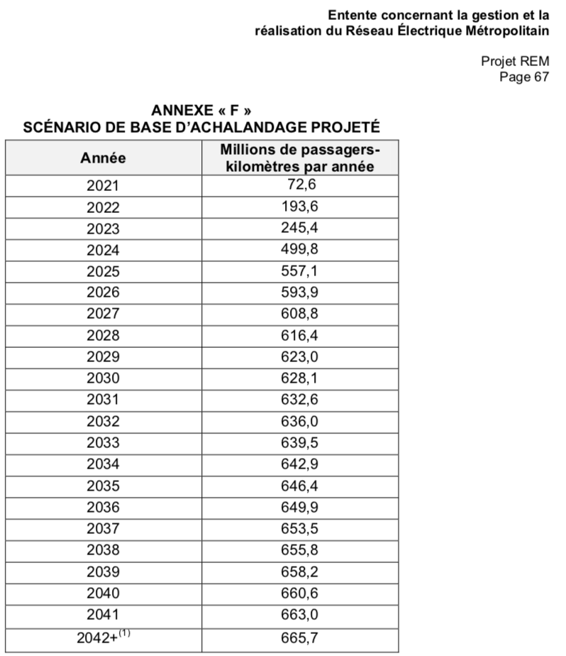

 |  |  |  |  |  | Faits saillants de l'audit
 |  |  |  |  |  | Les faits saillants du rapport de la Vérificatrice passe sous silence que le gouvernement
 |  |  |  |  |  | assumera 85% du déficit d'opération se limitant à parler d'un potentiel de rendement
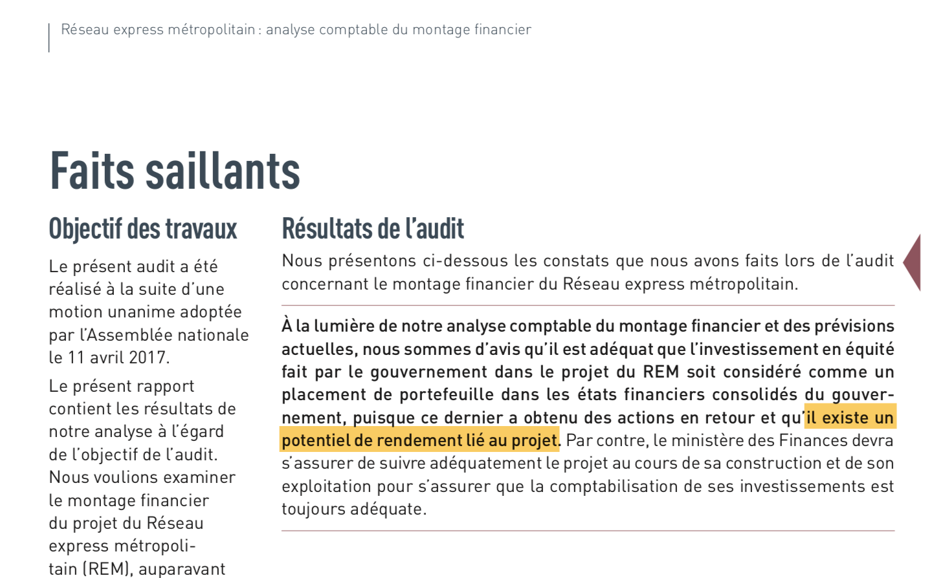

 |  |  |  |  |  | Paragraphe 173 Compte tenu du fait que le projet commence à peine, il est difficile de confirmer ou d’infirmer si les hypothèses se réaliseront ou non.
 |  |  |  |  |  | Aussi, il ne faut pas oublier que les sommes les plus importantes du modèle sont consti­ tuées des paiements de l’ARTM qui sont la multiplication de l’achalandage réel et de la tarification prévue à l’entente (0,72 dollar par passager­kilomètre jusqu’à ce que l’achalandage atteigne 115 %).
 |  |  |  |  |  | Pour être en mesure de verser ces sommes, le gouvernement s’est engagé jusqu’en 2023­2024 à fournir une aide financière à l’ARTM tel que mentionné dans ses documents budgétaires. Au­delà de cette date, le gouvernement s’est également engagé envers l’ARTM à lui offrir un soutien financier équivalent à 85 % du coût additionnel lié à la mise en service du REM, et ce, pendant toute la durée de l’entente de gestion et de réalisation.
 |  |  |  |  |  | Les montants de la participation du gouvernement seront définis dans le cadre de la politique de financement de l’ARTM.

 |  |  |  |  |  | Même si l'équipe de la Vérificatrice a obtenu des simulation sur 97 ans, le rapport n'indique pas les montants des déficits récurent pour le gouvernement.
1. Une croissance annuelle de 0,4 % est prévue pour l’achalandage projeté à partir de 2042. |  |  |  |  |  | En évoquant seulement le potentiel de rendement, le Faits saillants trompe le lecteur ne connaissant pas l'ensemble des implication financière du contrat du REM.

 |  |  |  |  |  | Millions $ 2021 |  |  |  |  |  | Millions $ 2021
 |  |  | Facturation |  | Revenu |  |  | Financement | Financement | Total | Financement |  |  | Double de l' | Triple de l'
 |  | Millions | à l'ARTM |  | passager |  |  | Municipalité | Municipalité | Municipalité | Québec | Total |  | achalandage | achalandage
Année | Entente | passagers-km | (72 ¢/p-km) |  | (21 ¢/p-km) | Déficit |  | 30 M $ / an | 15% |  | 85% |  |  | (55 ¢/p-km) | (44 ¢/p-km)
d'exploitation | Annexe F | par année | (millions $) |  | (millions $) | (millions $) |  | (millions $) | (millions $) |  | (millions $) | (millions $) |  | (millions $) | (millions $)
1ère | 2021 | 72.6 | 52 $ |  | 15 $ | 37 $ |  | 30 | 1 | 31 | 6 | 37 |  | 80 | 95
2e | 2022 | 193.6 | 139 $ |  | 41 $ | 99 $ |  | 30 | 10 | 40 | 58 | 99 |  | 213 | 253
3e | 2023 | 245.4 | 177 $ |  | 52 $ | 125 $ |  | 30 | 14 | 44 | 81 | 125 |  | 269 | 321
4e | 2024 | 499.8 | 360 $ |  | 105 $ | 255 $ |  | 30 | 34 | 64 | 191 | 255 |  | 549 | 654
5e | 2025 | 557.1 | 401 $ |  | 117 $ | 284 $ |  | 30 | 38 | 68 | 216 | 284 |  | 612 | 729
6e | 2026 | 593.9 | 428 $ |  | 125 $ | 303 $ |  | 30 | 41 | 71 | 232 | 303 |  | 652 | 777
7e | 2027 | 608.8 | 438 $ |  | 128 $ | 310 $ |  | 30 | 42 | 72 | 238 | 310 |  | 668 | 796
8e | 2028 | 616.4 | 444 $ |  | 129 $ | 314 $ |  | 30 | 43 | 73 | 242 | 314 |  | 677 | 806
9e | 2029 | 623.0 | 449 $ |  | 131 $ | 318 $ |  | 30 | 43 | 73 | 245 | 318 |  | 684 | 815
10e | 2030 | 628.1 | 452 $ |  | 132 $ | 320 $ |  | 30 | 44 | 74 | 247 | 320 |  | 690 | 822
11e | 2031 | 632.6 | 455 $ |  | 133 $ | 323 $ |  | 30 | 44 | 74 | 249 | 323 |  | 695 | 827
12e | 2032 | 636.0 | 458 $ |  | 134 $ | 324 $ |  | 30 | 44 | 74 | 250 | 324 | Total déficit | 698 | 832
13e | 2033 | 639.5 | 460 $ |  | 134 $ | 326 $ |  | 30 | 44 | 74 | 252 | 326 | gouv. Québec | 702 | 836
14e | 2034 | 642.9 | 463 $ |  | 135 $ | 328 $ |  | 30 | 45 | 75 | 253 | 328 | en 15 ans | 706 | 841
15e | 2035 | 646.4 | 465 $ |  | 136 $ | 330 $ |  | 30 | 45 | 75 | 255 | 330 | (milliards $) | 710 | 845
16e | 2036 | 649.9 | 468 $ |  | 136 $ | 331 $ |  | 30 | 45 | 75 | 256 | 331 | 3.0 | 714 | 850
17e | 2037 | 653.5 | 471 $ |  | 137 $ | 333 $ |  | 30 | 45 | 75 | 258 | 333 |  | 718 | 855
18e | 2038 | 655.8 | 472 $ |  | 138 $ | 334 $ |  | 30 | 46 | 76 | 259 | 334 |  | 720 | 858
19e | 2039 | 658.2 | 474 $ |  | 138 $ | 336 $ |  | 30 | 46 | 76 | 260 | 336 |  | 723 | 861
20e | 2040 | 660.6 | 476 $ |  | 139 $ | 337 $ |  | 30 | 46 | 76 | 261 | 337 |  | 725 | 864
21e | 2041 | 663.0 | 477 $ |  | 139 $ | 338 $ |  | 30 | 46 | 76 | 262 | 338 |  | 728 | 867
22e | 2042 | 665.7 | 479 $ |  | 140 $ | 340 $ |  | 30 | 46 | 76 | 263 | 340 |  | 731 | 871
23e | 2043 | 668.4 | 481 $ |  | 140 $ | 341 $ |  | 30 | 47 | 77 | 264 | 341 |  | 734 | 874
24e | 2044 | 671.0 | 483 $ |  | 141 $ | 342 $ |  | 30 | 47 | 77 | 265 | 342 |  | 737 | 878
25e | 2045 | 673.7 | 485 $ |  | 141 $ | 344 $ |  | 30 | 47 | 77 | 267 | 344 |  | 740 | 881
26e | 2046 | 676.4 | 487 $ |  | 142 $ | 345 $ |  | 30 | 47 | 77 | 268 | 345 |  | 743 | 885
27e | 2047 | 679.1 | 489 $ |  | 143 $ | 346 $ |  | 30 | 47 | 77 | 269 | 346 | Total déficit | 746 | 888
28e | 2048 | 681.8 | 491 $ |  | 143 $ | 348 $ |  | 30 | 48 | 78 | 270 | 348 | gouv. Québec | 749 | 892
29e | 2049 | 684.6 | 493 $ |  | 144 $ | 349 $ |  | 30 | 48 | 78 | 271 | 349 | en 30 ans | 752 | 895
30e | 2050 | 687.3 | 495 $ |  | 144 $ | 351 $ |  | 30 | 48 | 78 | 272 | 351 | (milliards $) | 755 | 899
31e | 2051 | 690.1 | 497 $ |  | 145 $ | 352 $ |  | 30 | 48 | 78 | 274 | 352 | 7.0 | 758 | 903
32e | 2052 | 692.8 | 499 $ |  | 145 $ | 353 $ |  | 30 | 49 | 79 | 275 | 353 |  | 761 | 906
33e | 2053 | 695.6 | 501 $ |  | 146 $ | 355 $ |  | 30 | 49 | 79 | 276 | 355 |  | 764 | 910
34e | 2054 | 698.4 | 503 $ |  | 147 $ | 356 $ |  | 30 | 49 | 79 | 277 | 356 |  | 767 | 914
35e | 2055 | 701.2 | 505 $ |  | 147 $ | 358 $ |  | 30 | 49 | 79 | 278 | 358 |  | 770 | 917
36e | 2056 | 704.0 | 507 $ |  | 148 $ | 359 $ |  | 30 | 49 | 79 | 280 | 359 |  | 773 | 921
37e | 2057 | 706.8 | 509 $ |  | 148 $ | 360 $ |  | 30 | 50 | 80 | 281 | 360 |  | 776 | 924
38e | 2058 | 709.6 | 511 $ |  | 149 $ | 362 $ |  | 30 | 50 | 80 | 282 | 362 |  | 779 | 928
39e | 2059 | 712.4 | 513 $ |  | 150 $ | 363 $ |  | 30 | 50 | 80 | 283 | 363 |  | 782 | 932
40e | 2060 | 715.3 | 515 $ |  | 150 $ | 365 $ |  | 30 | 50 | 80 | 285 | 365 |  | 785 | 935
41e | 2061 | 718.2 | 517 $ |  | 151 $ | 366 $ |  | 30 | 50 | 80 | 286 | 366 |  | 788 | 939
42e | 2062 | 721.0 | 519 $ |  | 151 $ | 368 $ |  | 30 | 51 | 81 | 287 | 368 |  | 792 | 943
43e | 2063 | 723.9 | 521 $ |  | 152 $ | 369 $ |  | 30 | 51 | 81 | 288 | 369 |  | 795 | 947
44e | 2064 | 726.8 | 523 $ |  | 153 $ | 371 $ |  | 30 | 51 | 81 | 290 | 371 |  | 798 | 951
45e | 2065 | 729.7 | 525 $ |  | 153 $ | 372 $ |  | 30 | 51 | 81 | 291 | 372 |  | 801 | 954
46e | 2066 | 732.6 | 527 $ |  | 154 $ | 374 $ |  | 30 | 52 | 82 | 292 | 374 |  | 804 | 958
47e | 2067 | 735.6 | 530 $ |  | 154 $ | 375 $ |  | 30 | 52 | 82 | 293 | 375 |  | 808 | 962
48e | 2068 | 738.5 | 532 $ |  | 155 $ | 377 $ |  | 30 | 52 | 82 | 295 | 377 |  | 811 | 966
49e | 2069 | 741.5 | 534 $ |  | 156 $ | 378 $ |  | 30 | 52 | 82 | 296 | 378 |  | 814 | 970
50e | 2070 | 744.4 | 536 $ |  | 156 $ | 380 $ |  | 30 | 52 | 82 | 297 | 380 |  | 817 | 974
51e | 2071 | 747.4 | 538 $ |  | 157 $ | 381 $ |  | 30 | 53 | 83 | 299 | 381 |  | 818 | 975
52e | 2072 | 750.4 | 540 $ |  | 158 $ | 383 $ |  | 30 | 53 | 83 | 300 | 383 |  | 824 | 982
53e | 2073 | 753.4 | 542 $ |  | 158 $ | 384 $ |  | 30 | 53 | 83 | 301 | 384 |  | 827 | 985
54e | 2074 | 756.4 | 545 $ |  | 159 $ | 386 $ |  | 30 | 53 | 83 | 302 | 386 |  | 831 | 989
55e | 2075 | 759.4 | 547 $ |  | 159 $ | 387 $ |  | 30 | 54 | 84 | 304 | 387 |  | 834 | 993
56e | 2076 | 762.5 | 549 $ |  | 160 $ | 389 $ |  | 30 | 54 | 84 | 305 | 389 |  | 837 | 997
57e | 2077 | 765.5 | 551 $ |  | 161 $ | 390 $ |  | 30 | 54 | 84 | 306 | 390 |  | 840 | 1001
58e | 2078 | 768.6 | 553 $ |  | 161 $ | 392 $ |  | 30 | 54 | 84 | 308 | 392 |  | 844 | 1005
59e | 2079 | 771.7 | 556 $ |  | 162 $ | 394 $ |  | 30 | 55 | 85 | 309 | 394 |  | 847 | 1009
60e | 2080 | 774.7 | 558 $ |  | 163 $ | 395 $ |  | 30 | 55 | 85 | 310 | 395 |  | 851 | 1013
61e | 2081 | 777.8 | 560 $ |  | 163 $ | 397 $ |  | 30 | 55 | 85 | 312 | 397 |  | 854 | 1017
62e | 2082 | 781.0 | 562 $ |  | 164 $ | 398 $ |  | 30 | 55 | 85 | 313 | 398 |  | 857 | 1021
63e | 2083 | 784.1 | 565 $ |  | 165 $ | 400 $ |  | 30 | 55 | 85 | 314 | 400 |  | 861 | 1025
64e | 2084 | 787.2 | 567 $ |  | 165 $ | 401 $ |  | 30 | 56 | 86 | 316 | 401 |  | 864 | 1030
65e | 2085 | 790.4 | 569 $ |  | 166 $ | 403 $ |  | 30 | 56 | 86 | 317 | 403 |  | 868 | 1034
66e | 2086 | 793.5 | 571 $ |  | 167 $ | 405 $ |  | 30 | 56 | 86 | 318 | 405 |  | 871 | 1038
67e | 2087 | 796.7 | 574 $ |  | 167 $ | 406 $ |  | 30 | 56 | 86 | 320 | 406 |  | 875 | 1042
68e | 2088 | 799.9 | 576 $ |  | 168 $ | 408 $ |  | 30 | 57 | 87 | 321 | 408 |  | 878 | 1046
69e | 2089 | 803.1 | 578 $ |  | 169 $ | 410 $ |  | 30 | 57 | 87 | 323 | 410 |  | 882 | 1050
70e | 2090 | 806.3 | 581 $ |  | 169 $ | 411 $ |  | 30 | 57 | 87 | 324 | 411 |  | 885 | 1055
71e | 2091 | 809.5 | 583 $ |  | 170 $ | 413 $ |  | 30 | 57 | 87 | 325 | 413 |  | 889 | 1059
72e | 2092 | 812.8 | 585 $ |  | 171 $ | 415 $ |  | 30 | 58 | 88 | 327 | 415 |  | 892 | 1063
73e | 2093 | 816.0 | 588 $ |  | 171 $ | 416 $ |  | 30 | 58 | 88 | 328 | 416 |  | 896 | 1067
74e | 2094 | 819.3 | 590 $ |  | 172 $ | 418 $ |  | 30 | 58 | 88 | 330 | 418 |  | 899 | 1072
75e | 2095 | 822.6 | 592 $ |  | 173 $ | 420 $ |  | 30 | 58 | 88 | 331 | 420 |  | 903 | 1076
76e | 2096 | 825.8 | 595 $ |  | 173 $ | 421 $ |  | 30 | 59 | 89 | 333 | 421 |  | 907 | 1080
77e | 2097 | 829.1 | 597 $ |  | 174 $ | 423 $ |  | 30 | 59 | 89 | 334 | 423 |  | 910 | 1084
78e | 2098 | 832.5 | 599 $ |  | 175 $ | 425 $ |  | 30 | 59 | 89 | 335 | 425 |  | 914 | 1089
79e | 2099 | 835.8 | 602 $ |  | 176 $ | 426 $ |  | 30 | 59 | 89 | 337 | 426 |  | 918 | 1093
80e | 2100 | 839.1 | 604 $ |  | 176 $ | 428 $ |  | 30 | 60 | 90 | 338 | 428 |  | 921 | 1097
81e | 2101 | 842.5 | 607 $ |  | 177 $ | 430 $ |  | 30 | 60 | 90 | 340 | 430 |  | 925 | 1102
82e | 2102 | 845.9 | 609 $ |  | 178 $ | 431 $ |  | 30 | 60 | 90 | 341 | 431 |  | 929 | 1106
83e | 2103 | 849.2 | 611 $ |  | 178 $ | 433 $ |  | 30 | 60 | 90 | 343 | 433 |  | 932 | 1111
84e | 2104 | 852.6 | 614 $ |  | 179 $ | 435 $ |  | 30 | 61 | 91 | 344 | 435 |  | 936 | 1115
85e | 2105 | 856.1 | 616 $ |  | 180 $ | 437 $ |  | 30 | 61 | 91 | 346 | 437 |  | 940 | 1120
86e | 2106 | 859.5 | 619 $ |  | 180 $ | 438 $ |  | 30 | 61 | 91 | 347 | 438 |  | 944 | 1124
87e | 2107 | 862.9 | 621 $ |  | 181 $ | 440 $ |  | 30 | 62 | 92 | 349 | 440 |  | 947 | 1129
88e | 2108 | 866.4 | 624 $ |  | 182 $ | 442 $ |  | 30 | 62 | 92 | 350 | 442 |  | 951 | 1133
89e | 2109 | 869.8 | 626 $ |  | 183 $ | 444 $ |  | 30 | 62 | 92 | 352 | 444 |  | 955 | 1138
90e | 2110 | 873.3 | 629 $ |  | 183 $ | 445 $ |  | 30 | 62 | 92 | 353 | 445 |  | 955 | 1139
91e | 2111 | 876.8 | 631 $ |  | 184 $ | 447 $ |  | 30 | 63 | 93 | 355 | 447 |  | 963 | 1147
92e | 2112 | 880.3 | 634 $ |  | 185 $ | 449 $ |  | 30 | 63 | 93 | 356 | 449 |  | 967 | 1151
93e | 2113 | 883.8 | 636 $ |  | 186 $ | 451 $ |  | 30 | 63 | 93 | 358 | 451 |  | 970 | 1156
94e | 2114 | 887.4 | 639 $ |  | 186 $ | 453 $ |  | 30 | 63 | 93 | 359 | 453 | Total déficit | 974 | 1161
95e | 2115 | 890.9 | 641 $ |  | 187 $ | 454 $ |  | 30 | 64 | 94 | 361 | 454 | gouv. Québec | 978 | 1165
96e | 2116 | 894.5 | 644 $ |  | 188 $ | 456 $ |  | 30 | 64 | 94 | 362 | 456 | en 97 ans | 982 | 1170
97e | 2117 | 898.1 | 647 $ |  | 189 $ | 458 $ |  | 30 | 64 | 94 | 364 | 458 | (milliards $) | 986 | 1175
 |  | 70,766 | 50,952 $ |  | 14,861 $ | 36,091 $ |  | 2,910 | 4,977 | 7,887 | 28,204 |  | 28.2 | 77,694 | 92550

 | Paragraphe 35 La durée initiale de cette entente est de 99 ans à compter de la date d’entrée en vigueur soit le 22 mars 2018.

Test nonbre d'années pour obtenir 953 millions de passagers-km commme Copenhague après 16 ans (moyenne de 15 km/ passager).
98e | 2118 | 901.7
99e | 2119 | 905.3
100e | 2120 | 908.9
101er | 2121 | 912.5
102e | 2122 | 916.2
103e | 2123 | 919.8
104e | 2124 | 923.5
105e | 2125 | 927.2
106e | 2126 | 930.9
107e | 2127 | 934.6
108e | 2128 | 938.4
109e | 2129 | 942.1
110e | 2130 | 945.9
111e | 2131 | 949.7
112e | 2132 | 953.5

Nationalisation
Comparaison cout location du REM 15 ans avec la nationalisation du REM
Étude SDG : Risques identifiés
« Tarif : il existe une certaine incertitude quant au tarif qui sera exigé sur le REM. Le scénario du promoteur s’appuie sur l’hypothèse que le tarif du REM sera semblable à la structure tarifaire en vigueur dans la région métropolitaine de Montréal. Toutefois, si l’on suppose que les tarifs seront différents, par exemple, si les tarifs de la STM étaient en vigueur aux gares du REM sur l’île de Montréal, le tarif global diminuerait et l’achalandage augmenterait sur le REM, au détriment des lignes d’autobus express et de métro. »
Steer davies gleave, BAPE, DA97.1.1 p 56
www.bape.gouv.qc.ca/sections/mandats/Reseau_electrique_métropolitain/documents/DA97.1.1.pdf

Il faut s'attendre à beaucoup plus d'usager et à une facture plus élevé.

Facturation sur 15 ans ( milliards $ 2021 )
 |  | Facturation
Selon achalandage |  | à l'ARTM
2021-2035 |  | (milliards $)
Prévisions : |  | 5.6
15% de plus : |  | 6.5
40% de plus : |  | 7.6
75% de plus : |  | 8.2
100% de plus : |  | 8.6

Coût de la Nationnalisation du REM
(Reprise du contrat et remboursement CDPQ-Infra de 3,15 milliards $)
 | 1 an | 15 ans
Éléments à financer | (millions $) | (milliards $)
Financement 3,15 milliards $ à 3% | 95 | 1.4
Cout d'exploitation annuel Vancouver (2017) | 164 | 2.5 | Vancouver 164 millions / an en 2017
Cout d'exploitation inférieur REM (-10%) | -16 | -0.2 | https://public.tableau.com/profile/translink#!/vizhome/2017TSPR-RailSummary_0/1_SkyTrainandWCELineSummaries
Plus-value foncière (600 M sur 50 ans) | -12 | -0.2
Banque d'investissements Canada 1,3 MM | 20 | 0.3
Fond de réinvestissement travaux majeur | 50 | 0.8
Total | 300 | 4.5

Surcout du contrat CDPQ-Infra sur une Nationalisation

Achalandage |  | 15 ans
2021-2035 |  | Milliards $
Si égale aux prévisions : |  | 1.1
Avec 2 fois plus d'usagers (100%) : |  | 4.1

La construction et l'exploitation pourrait couter moins que ce qu'exige CDPQ-Infra

Comparaison avec contrat de Sydney pour 132 voitures, 15 year operations phase

et la construction de 8 new metro stations, 5 upgraded stations + 36 km de voies
https://plenarygroup.com/assets/downloads/factsheets/plenary-NWRL-factsheet.pdf

Ecart_DaveSDG
Rapport Vérificatrice
http://vgq.qc.ca/fr/fr_publications/fr_rapport-annuel/fr_2018-2019-juin2018/fr_Rapport2018-2019-PRINTEMPS-ChapREM.pdf
Paragraphe 150 |  | "Lors de nos travaux relatifs aux revenus d’achalandage, nous nous sommes assurés que les données d’achalandage saisies dans le modèle correspondent
 |  | à celles déterminées par SDG. Ces données pour chacune des années, sauf 2021, sont les mêmes que celles présentées dans le scénario de base de l’annexe F.

Cette affirmation du:
rapport de l a vérificatrice
est fausse:

Firme Steer Davies Gleave
Réseau électrique métropolitain (REM) | Sommaire des prévisions d’achalandage du REM
 |  |  |  |  |  |  |  |  | Etude février 2017 (avec les stations McGill et Edouard-Monpetit)
Etude Novembre 2016 (avec une seule station au centre-ville: Gare Centrale) |  |  |  |  |  |  |  |  | https://www.cdpqinfra.com/sites/default/files/pdf/summary_rem_forecasting_fr_vf.pdf
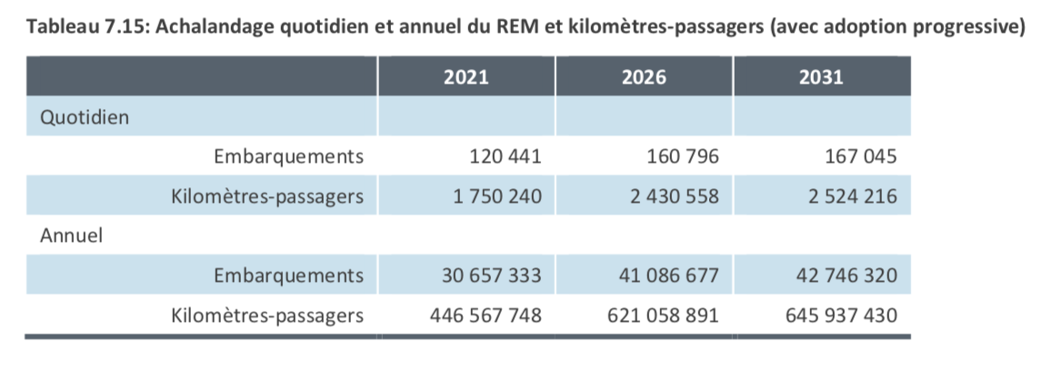
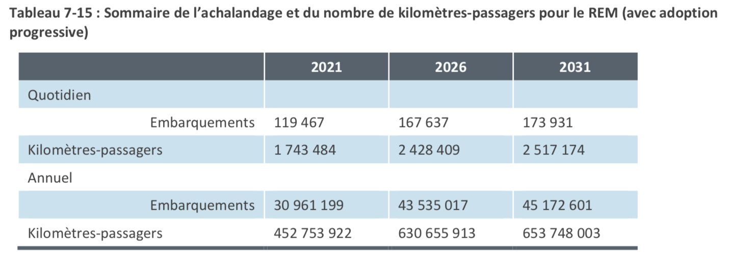

 |  |  | Prévision novembre 2016 | 2021 | 2026 | 2031 |  |  |  |  | Prévision février 2017 | 2021 | 2026 | 2031 |  | Hausse embarquements/an
 |  |  | Embarquement |  |  | 167,045 |  |  |  |  | Embarquement | 119,467 | 167,637 | 173,931 |  | entre les deux études
 |  |  | Embarquement annuel |  |  | 42,746,320 |  |  |  |  | Embarquement annuel | 30,961,199 | 43,535,017 | 45,172,601 |  | 2,426,281
 |  |  | kilomètre-passagers annuel | 446,567,748 | 621,058,891 | 645,937,430 |  |  |  |  | kilomètre-passagers annuel | 452,753,922 | 630,655,913 | 653,748,003 |  | 7,810,573
 |  |  | km-pass/embarquement |  |  | 15.1 |  |  |  |  | km-pass/embarquement | 14.623 | 14.486 | 14.472 |  | 3.2

Contrairement à l'affirmation
du document de la Vérificatrice
les données d'achalandage s'éloigneront
des prévisions de SDG avec une croissance de
0,4 % plutôt que 0,8%

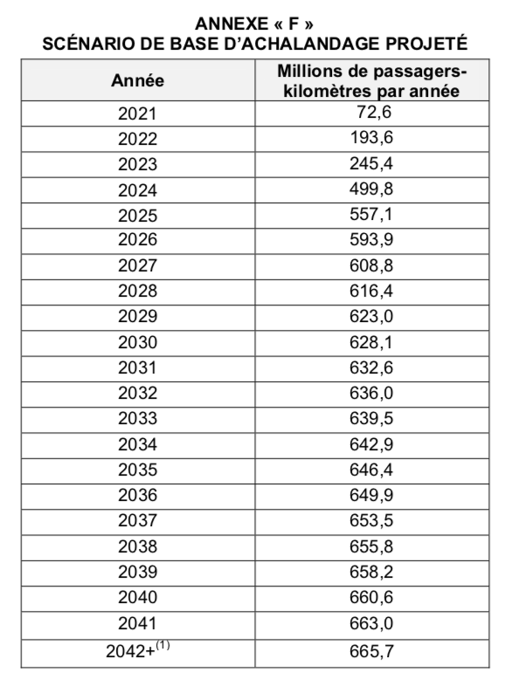

 |  |  |  |  |  | Converrtis en |  | Steer Davies Gleave
 |  | M passagers-km |  |  |  | passagers / |  | Réseau électrique métropolitain (REM) | Sommaire des prévisions d’achalandage du REM
 | Annexe F | par année |  |  |  | année (15 km)
1ère | 2021 | 72.6
2e | 2022 | 193.6 |  |  |  |  |  | Version 2016 | Version 2017 | Version 2017 |  | Déficit annuel
3e | 2023 | 245.4 |  |  |  |  |  | Une seule station | Deux stations | en M $ |  | en M $
4e | 2024 | 499.8 |  |  |  |  |  | au centre-ville | au centre-ville
5e | 2025 | 557.1 |  |  |  |  |  | Millions pass-km | Millions pass-km | 72 cents/pass-km |  | 51 cents/pass-km
6e | 2026 | 593.9 |  |  |  |  | 2026 | 621.0 | 630.7
7e | 2027 | 608.8 |  |  |  |  |  | écart | écart
8e | 2028 | 616.4 |  |  |  |  | 2026 | 27 | 37 | 26.5 $ |  | 18.8 $
9e | 2029 | 623.0 |  |  |  |  | 2026 | 4.4% | 5.8%
10e | 2030 | 628.1
11e | 2031 | 632.6 |  |  |  |  | 2031 | 645.9 | 653.7
12e | 2032 | 636.0 |  |  |  |  |  | écart | écart
13e | 2033 | 639.5 |  |  |  |  | 2031 | 13 | 21 | 15.2 $ |  | 10.8 $
14e | 2034 | 642.9 |  |  |  |  | 2031 | 2.1% | 3.2%
15e | 2035 | 646.4 |  |  |  |  |  |  | Total 2 années | Total 2 années
16e | 2036 | 649.9 |  |  |  |  |  |  | 58 | 41.7 $
17e | 2037 | 653.5
18e | 2038 | 655.8
19e | 2039 | 658.2
20e | 2040 | 660.6
21e | 2041 | 663.0
22e | 2042 | 665.7

 |  |  | CDPQ |  |  |  |  |  | Croissance long terme SDG
 |  |  | 0.40% |  |  |  |  |  | 0.80%

 |  | 1. Une croissance annuelle de 0,4 % est prévue pour l’achalandage projeté à partir de 2042.

Impacts des écarts entre les prévisions de SDG et ceux validées par l'équipe de la Vérificatrice.
En acceptant les chiffres de l'Entente, le gouvernement du Qubec paiera les déficit d'exploitation du REM pour 3 milliards $ en 15 ans, 9,1 milliards $ en 30 ans et 25 milliard $ en 97 ans
Déficit d'opération à assumer par le gouvernement du Québec
 | Selon Entente | Selon Entente | Écart
 | du REM et | Etude SDG | non vu par la
 | Vérificatrice | Nov. 2016 | Vérificatrice
 | (milliard $ 2021) | (milliard $ 2021) | (milliard $ 2021)
En 15 ans | 3.0 | 3.1 | 0.07
En 30 ans | 7.0 | 7.3 | 0.35
En 97 ans | 28.2 | 34.6 | 6.4

Prévisions SDG novembre 2016 avec 0,8 % de croisance sauf de 2021 à 2025 comme indiqué dans la vérification. |  |  |  |  |  |  |  |  |  |  |  |  |  |  | Prévisions SDG février 2017 avec 0,8 % de croisance sauf de 2021 à 2025 comme indiqué dans la vérification.
 | nov. 2016 | 2026 | 2031 | Millions $ 2021 |  |  |  |  | Millions $ 2021 |  |  |  |  |  |  | Feb-17 | 2026 | 2031 | Millions $ 2021 |  |  |  | Millions $ 2021
 | kilomètre-passagers | 621,058,891 | 645,937 | Facturation | Revenu |  |  |  | Financement du déficit d'opération |  |  |  |  |  |  | kilomètre-passagers | 630,655,913 | 653,748,003 | Facturation | Revenu |  |  | Financement | Financement | Financement
 |  | millions |  | à l'ARTM | passager | Déficit | Déficit |  | Municipalité | Municipalité | Québec | Total |  |  |  |  | millions |  | à l'ARTM | passager |  |  | Municipalité | Municipalité | Québec | Total
 | Prévisions | passagers-km |  | (72 ¢/p-km) | (21 ¢/p-km) | d'exploitation | d'exploitation |  | 30 M $ / an | 15% | 85% |  |  |  |  |  | passagers-km |  | (72 ¢/p-km) | (21 ¢/p-km) | Déficit |  | 30 M $ / an | 15% | 85%
Année | SDG | par année |  | (millions $) | (millions $) | (millions $) |  |  | (millions $) | (millions $) | (millions $) | (millions $) |  |  | Année |  | par année |  | (millions $) | (millions $) | (millions $) |  | (millions $) | (millions $) | (millions $) | (millions $)
1 | 2021 | 72.6 |  | 52 $ | 15 $ | 37 $ |  |  | 30 | 1 | 6 | 37 |  |  | 1 | 2021 | 72.6 |  | 52 $ | 15 $ | 37 $ |  | 30 | 1 | 6 | 37
2 | 2022 | 193.6 |  | 139 $ | 41 $ | 99 $ |  |  | 30 | 10 | 58 | 99 |  |  | 2 | 2022 | 193.6 |  | 139 $ | 41 $ | 99 $ |  | 30 | 10 | 58 | 99
3 | 2023 | 245.4 |  | 177 $ | 52 $ | 125 $ |  |  | 30 | 14 | 81 | 125 |  |  | 3 | 2023 | 245.4 |  | 177 $ | 52 $ | 125 $ |  | 30 | 14 | 81 | 125
4 | 2024 | 499.8 |  | 360 $ | 105 $ | 255 $ |  |  | 30 | 34 | 191 | 255 |  |  | 4 | 2024 | 499.8 |  | 360 $ | 105 $ | 255 $ |  | 30 | 34 | 191 | 255
5 | 2025 | 557.1 |  | 401 $ | 117 $ | 284 $ |  |  | 30 | 38 | 216 | 284 |  |  | 5 | 2025 | 557.1 |  | 401 $ | 117 $ | 284 $ |  | 30 | 38 | 216 | 284
6 | 2026 | 621.1 | Donnée SDG | 447 $ | 130 $ | 317 $ |  |  | 30 | 43 | 244 | 317 |  |  | 6 | 2026 | 630.7 | identique SDG | 454 $ | 132 $ | 322 $ |  | 30 | 44 | 248 | 322
7 | 2027 | 626.0 | étude nov 2016 | 451 $ | 131 $ | 319 $ |  |  | 30 | 43 | 246 | 319 |  |  | 7 | 2027 | 635.2 | étude fev 2017 | 457 $ | 133 $ | 324 $ |  | 30 | 44 | 250 | 324
8 | 2028 | 630.9 |  | 454 $ | 132 $ | 322 $ |  |  | 30 | 44 | 248 | 322 |  |  | 8 | 2028 | 639.8 |  | 461 $ | 134 $ | 326 $ |  | 30 | 44 | 252 | 326
9 | 2029 | 635.9 |  | 458 $ | 134 $ | 324 $ |  |  | 30 | 44 | 250 | 324 |  |  | 9 | 2029 | 644.4 |  | 464 $ | 135 $ | 329 $ |  | 30 | 45 | 254 | 329
10 | 2030 | 640.9 |  | 461 $ | 135 $ | 327 $ |  |  | 30 | 45 | 252 | 327 |  |  | 10 | 2030 | 649.1 |  | 467 $ | 136 $ | 331 $ |  | 30 | 45 | 256 | 331
11 | 2031 | 645.9 | Donnée SDG | 465 $ | 136 $ | 329 $ | Total |  | 30 | 45 | 255 | 329 |  |  | 11 | 2031 | 653.7 | identique SDG | 471 $ | 137 $ | 333 $ |  | 30 | 46 | 258 | 333
12 | 2032 | 651.1 | étude nov 2016 | 469 $ | 137 $ | 332 $ | déficit |  | 30 | 45 | 257 | 332 | Total déficit |  | 12 | 2032 | 659.0 | étude fev 2017 | 474 $ | 138 $ | 336 $ | Total | 30 | 46 | 260 | 336 | Total déficit
13 | 2033 | 656.3 | Croissance 0,8% | 473 $ | 138 $ | 335 $ | 15 ans |  | 30 | 46 | 259 | 335 | gouv. Québec |  | 13 | 2033 | 664.2 | Croissance 0,8% | 478 $ | 139 $ | 339 $ | déficit | 30 | 46 | 262 | 339 | gouv. Québec
14 | 2034 | 661.6 |  | 476 $ | 139 $ | 337 $ | à partager |  | 30 | 46 | 261 | 337 | en 15 ans |  | 14 | 2034 | 669.5 |  | 482 $ | 141 $ | 341 $ | 15 ans | 30 | 47 | 265 | 341 | en 15 ans
15 | 2035 | 666.9 |  | 480 $ | 140 $ | 340 $ | (milliards $) |  | 30 | 47 | 264 | 340 | (milliards $) |  | 15 | 2035 | 674.9 |  | 486 $ | 142 $ | 344 $ | (milliards $) | 30 | 47 | 267 | 344 | (milliards $)
16 | 2036 | 672.2 |  | 484 $ | 141 $ | 343 $ | 4.1 |  | 30 | 47 | 266 | 343 | 3.1 |  | 16 | 2036 | 680.3 |  | 490 $ | 143 $ | 347 $ | 4.1 | 30 | 48 | 269 | 347 | 3.1
17 | 2037 | 677.6 |  | 488 $ | 142 $ | 346 $ |  |  | 30 | 47 | 268 | 346 |  |  | 17 | 2037 | 685.7 |  | 494 $ | 144 $ | 350 $ |  | 30 | 48 | 272 | 350
18 | 2038 | 683.0 |  | 492 $ | 143 $ | 348 $ |  |  | 30 | 48 | 271 | 348 |  |  | 18 | 2038 | 691.2 |  | 498 $ | 145 $ | 353 $ |  | 30 | 48 | 274 | 353
19 | 2039 | 688.5 |  | 496 $ | 145 $ | 351 $ |  |  | 30 | 48 | 273 | 351 |  |  | 19 | 2039 | 696.8 |  | 502 $ | 146 $ | 355 $ |  | 30 | 49 | 277 | 355
20 | 2040 | 694.0 |  | 500 $ | 146 $ | 354 $ |  |  | 30 | 49 | 275 | 354 |  |  | 20 | 2040 | 702.3 |  | 506 $ | 147 $ | 358 $ |  | 30 | 49 | 279 | 358
21 | 2041 | 699.5 |  | 504 $ | 147 $ | 357 $ |  |  | 30 | 49 | 278 | 357 |  |  | 21 | 2041 | 708.0 |  | 510 $ | 149 $ | 361 $ |  | 30 | 50 | 281 | 361
22 | 2042 | 705.1 |  | 508 $ | 148 $ | 360 $ |  |  | 30 | 49 | 280 | 360 |  |  | 22 | 2042 | 713.6 |  | 514 $ | 150 $ | 364 $ |  | 30 | 50 | 284 | 364
23 | 2043 | 710.8 |  | 512 $ | 149 $ | 362 $ |  |  | 30 | 50 | 283 | 362 |  |  | 23 | 2043 | 719.3 |  | 518 $ | 151 $ | 367 $ |  | 30 | 51 | 286 | 367
24 | 2044 | 716.4 |  | 516 $ | 150 $ | 365 $ |  |  | 30 | 50 | 285 | 365 |  |  | 24 | 2044 | 725.1 |  | 522 $ | 152 $ | 370 $ |  | 30 | 51 | 289 | 370
25 | 2045 | 722.2 |  | 520 $ | 152 $ | 368 $ |  |  | 30 | 51 | 288 | 368 |  |  | 25 | 2045 | 730.9 |  | 526 $ | 153 $ | 373 $ |  | 30 | 51 | 291 | 373
26 | 2046 | 728.0 |  | 524 $ | 153 $ | 371 $ | Total |  | 30 | 51 | 290 | 371 |  |  | 26 | 2046 | 736.7 |  | 530 $ | 155 $ | 376 $ |  | 30 | 52 | 294 | 376
27 | 2047 | 733.8 |  | 528 $ | 154 $ | 374 $ | déficit |  | 30 | 52 | 293 | 374 | Total déficit |  | 27 | 2047 | 742.6 |  | 535 $ | 156 $ | 379 $ | Total | 30 | 52 | 296 | 379 | Total déficit
28 | 2048 | 739.7 |  | 533 $ | 155 $ | 377 $ | 30 ans |  | 30 | 52 | 295 | 377 | gouv. Québec |  | 28 | 2048 | 748.6 |  | 539 $ | 157 $ | 382 $ | déficit | 30 | 53 | 299 | 382 | gouv. Québec
29 | 2049 | 745.6 |  | 537 $ | 157 $ | 380 $ | à partager |  | 30 | 53 | 298 | 380 | en 15 ans |  | 29 | 2049 | 754.6 |  | 543 $ | 158 $ | 385 $ | 15 ans | 30 | 53 | 302 | 385 | en 15 ans
30 | 2050 | 751.5 |  | 541 $ | 158 $ | 383 $ | (milliards $) |  | 30 | 53 | 300 | 383 | (milliards $) |  | 30 | 2050 | 760.6 |  | 548 $ | 160 $ | 388 $ | (milliards $) | 30 | 54 | 304 | 388 | (milliards $)
31 | 2051 | 757.5 |  | 545 $ | 159 $ | 386 $ | 9.5 |  | 30 | 53 | 303 | 386 | 7.3 |  | 31 | 2051 | 766.7 |  | 552 $ | 161 $ | 391 $ | 9.6 | 30 | 54 | 307 | 391 | 7.4
32 | 2052 | 763.6 |  | 550 $ | 160 $ | 389 $ |  |  | 30 | 54 | 306 | 389 |  |  | 32 | 2052 | 772.8 |  | 556 $ | 162 $ | 394 $ |  | 30 | 55 | 310 | 394
33 | 2053 | 769.7 |  | 554 $ | 162 $ | 393 $ |  |  | 30 | 54 | 308 | 393 |  |  | 33 | 2053 | 779.0 |  | 561 $ | 164 $ | 397 $ |  | 30 | 55 | 312 | 397
34 | 2054 | 775.9 |  | 559 $ | 163 $ | 396 $ |  |  | 30 | 55 | 311 | 396 |  |  | 34 | 2054 | 785.2 |  | 565 $ | 165 $ | 400 $ |  | 30 | 56 | 315 | 400
35 | 2055 | 782.1 |  | 563 $ | 164 $ | 399 $ |  |  | 30 | 55 | 314 | 399 |  |  | 35 | 2055 | 791.5 |  | 570 $ | 166 $ | 404 $ |  | 30 | 56 | 318 | 404
36 | 2056 | 788.3 |  | 568 $ | 166 $ | 402 $ |  |  | 30 | 56 | 316 | 402 |  |  | 36 | 2056 | 797.8 |  | 574 $ | 168 $ | 407 $ |  | 30 | 57 | 320 | 407
37 | 2057 | 794.6 |  | 572 $ | 167 $ | 405 $ |  |  | 30 | 56 | 319 | 405 |  |  | 37 | 2057 | 804.2 |  | 579 $ | 169 $ | 410 $ |  | 30 | 57 | 323 | 410
38 | 2058 | 801.0 |  | 577 $ | 168 $ | 409 $ |  |  | 30 | 57 | 322 | 409 |  |  | 38 | 2058 | 810.7 |  | 584 $ | 170 $ | 413 $ |  | 30 | 58 | 326 | 413
39 | 2059 | 807.4 |  | 581 $ | 170 $ | 412 $ |  |  | 30 | 57 | 325 | 412 |  |  | 39 | 2059 | 817.1 |  | 588 $ | 172 $ | 417 $ |  | 30 | 58 | 329 | 417
40 | 2060 | 813.9 |  | 586 $ | 171 $ | 415 $ |  |  | 30 | 58 | 327 | 415 |  |  | 40 | 2060 | 823.7 |  | 593 $ | 173 $ | 420 $ |  | 30 | 59 | 332 | 420
41 | 2061 | 820.4 |  | 591 $ | 172 $ | 418 $ |  |  | 30 | 58 | 330 | 418 |  |  | 41 | 2061 | 830.3 |  | 598 $ | 174 $ | 423 $ |  | 30 | 59 | 334 | 423
42 | 2062 | 826.9 |  | 595 $ | 174 $ | 422 $ |  |  | 30 | 59 | 333 | 422 |  |  | 42 | 2062 | 836.9 |  | 603 $ | 176 $ | 427 $ |  | 30 | 60 | 337 | 427
43 | 2063 | 833.6 |  | 600 $ | 175 $ | 425 $ |  |  | 30 | 59 | 336 | 425 |  |  | 43 | 2063 | 843.6 |  | 607 $ | 177 $ | 430 $ |  | 30 | 60 | 340 | 430
44 | 2064 | 840.2 |  | 605 $ | 176 $ | 429 $ |  |  | 30 | 60 | 339 | 429 |  |  | 44 | 2064 | 850.4 |  | 612 $ | 179 $ | 434 $ |  | 30 | 61 | 343 | 434
45 | 2065 | 846.9 |  | 610 $ | 178 $ | 432 $ |  |  | 30 | 60 | 342 | 432 |  |  | 45 | 2065 | 857.2 |  | 617 $ | 180 $ | 437 $ |  | 30 | 61 | 346 | 437
46 | 2066 | 853.7 |  | 615 $ | 179 $ | 435 $ |  |  | 30 | 61 | 345 | 435 |  |  | 46 | 2066 | 864.0 |  | 622 $ | 181 $ | 441 $ |  | 30 | 62 | 349 | 441
47 | 2067 | 860.6 |  | 620 $ | 181 $ | 439 $ |  |  | 30 | 61 | 348 | 439 |  |  | 47 | 2067 | 870.9 |  | 627 $ | 183 $ | 444 $ |  | 30 | 62 | 352 | 444
48 | 2068 | 867.4 |  | 625 $ | 182 $ | 442 $ |  |  | 30 | 62 | 351 | 442 |  |  | 48 | 2068 | 877.9 |  | 632 $ | 184 $ | 448 $ |  | 30 | 63 | 355 | 448
49 | 2069 | 874.4 |  | 630 $ | 184 $ | 446 $ |  |  | 30 | 62 | 354 | 446 |  |  | 49 | 2069 | 884.9 |  | 637 $ | 186 $ | 451 $ |  | 30 | 63 | 358 | 451
50 | 2070 | 881.4 |  | 635 $ | 185 $ | 449 $ |  |  | 30 | 63 | 357 | 449 |  |  | 50 | 2070 | 892.0 |  | 642 $ | 187 $ | 455 $ |  | 30 | 64 | 361 | 455
51 | 2071 | 888.4 |  | 640 $ | 187 $ | 453 $ |  |  | 30 | 63 | 360 | 453 |  |  | 51 | 2071 | 899.1 |  | 647 $ | 189 $ | 459 $ |  | 30 | 64 | 364 | 459
52 | 2072 | 895.5 |  | 645 $ | 188 $ | 457 $ |  |  | 30 | 64 | 363 | 457 |  |  | 52 | 2072 | 906.3 |  | 653 $ | 190 $ | 462 $ |  | 30 | 65 | 367 | 462
53 | 2073 | 902.7 |  | 650 $ | 190 $ | 460 $ |  |  | 30 | 65 | 366 | 460 |  |  | 53 | 2073 | 913.6 |  | 658 $ | 192 $ | 466 $ |  | 30 | 65 | 371 | 466
54 | 2074 | 909.9 |  | 655 $ | 191 $ | 464 $ |  |  | 30 | 65 | 369 | 464 |  |  | 54 | 2074 | 920.9 |  | 663 $ | 193 $ | 470 $ |  | 30 | 66 | 374 | 470
55 | 2075 | 917.2 |  | 660 $ | 193 $ | 468 $ |  |  | 30 | 66 | 372 | 468 |  |  | 55 | 2075 | 928.2 |  | 668 $ | 195 $ | 473 $ |  | 30 | 67 | 377 | 473
56 | 2076 | 924.5 |  | 666 $ | 194 $ | 472 $ |  |  | 30 | 66 | 375 | 472 |  |  | 56 | 2076 | 935.7 |  | 674 $ | 196 $ | 477 $ |  | 30 | 67 | 380 | 477
57 | 2077 | 931.9 |  | 671 $ | 196 $ | 475 $ |  |  | 30 | 67 | 378 | 475 |  |  | 57 | 2077 | 943.2 |  | 679 $ | 198 $ | 481 $ |  | 30 | 68 | 383 | 481
58 | 2078 | 939.4 |  | 676 $ | 197 $ | 479 $ |  |  | 30 | 67 | 382 | 479 |  |  | 58 | 2078 | 950.7 |  | 685 $ | 200 $ | 485 $ |  | 30 | 68 | 387 | 485
59 | 2079 | 946.9 |  | 682 $ | 199 $ | 483 $ |  |  | 30 | 68 | 385 | 483 |  |  | 59 | 2079 | 958.3 |  | 690 $ | 201 $ | 489 $ |  | 30 | 69 | 390 | 489
60 | 2080 | 954.5 |  | 687 $ | 200 $ | 487 $ |  |  | 30 | 69 | 388 | 487 |  |  | 60 | 2080 | 966.0 |  | 696 $ | 203 $ | 493 $ |  | 30 | 69 | 393 | 493
61 | 2081 | 962.1 |  | 693 $ | 202 $ | 491 $ |  |  | 30 | 69 | 392 | 491 |  |  | 61 | 2081 | 973.7 |  | 701 $ | 204 $ | 497 $ |  | 30 | 70 | 397 | 497
62 | 2082 | 969.8 |  | 698 $ | 204 $ | 495 $ |  |  | 30 | 70 | 395 | 495 |  |  | 62 | 2082 | 981.5 |  | 707 $ | 206 $ | 501 $ |  | 30 | 71 | 400 | 501
63 | 2083 | 977.6 |  | 704 $ | 205 $ | 499 $ |  |  | 30 | 70 | 398 | 499 |  |  | 63 | 2083 | 989.3 |  | 712 $ | 208 $ | 505 $ |  | 30 | 71 | 403 | 505
64 | 2084 | 985.4 |  | 709 $ | 207 $ | 503 $ |  |  | 30 | 71 | 402 | 503 |  |  | 64 | 2084 | 997.3 |  | 718 $ | 209 $ | 509 $ |  | 30 | 72 | 407 | 509
65 | 2085 | 993.3 |  | 715 $ | 209 $ | 507 $ |  |  | 30 | 71 | 405 | 507 |  |  | 65 | 2085 | 1005.2 |  | 724 $ | 211 $ | 513 $ |  | 30 | 72 | 410 | 513
66 | 2086 | 1001.2 |  | 721 $ | 210 $ | 511 $ |  |  | 30 | 72 | 409 | 511 |  |  | 66 | 2086 | 1013.3 |  | 730 $ | 213 $ | 517 $ |  | 30 | 73 | 414 | 517
67 | 2087 | 1009.2 |  | 727 $ | 212 $ | 515 $ |  |  | 30 | 73 | 412 | 515 |  |  | 67 | 2087 | 1021.4 |  | 735 $ | 214 $ | 521 $ |  | 30 | 74 | 417 | 521
68 | 2088 | 1017.3 |  | 732 $ | 214 $ | 519 $ |  |  | 30 | 73 | 415 | 519 |  |  | 68 | 2088 | 1029.6 |  | 741 $ | 216 $ | 525 $ |  | 30 | 74 | 421 | 525
69 | 2089 | 1025.4 |  | 738 $ | 215 $ | 523 $ |  |  | 30 | 74 | 419 | 523 |  |  | 69 | 2089 | 1037.8 |  | 747 $ | 218 $ | 529 $ |  | 30 | 75 | 424 | 529
70 | 2090 | 1033.6 |  | 744 $ | 217 $ | 527 $ |  |  | 30 | 75 | 423 | 527 |  |  | 70 | 2090 | 1046.1 |  | 753 $ | 220 $ | 534 $ |  | 30 | 76 | 428 | 534
71 | 2091 | 1041.9 |  | 750 $ | 219 $ | 531 $ |  |  | 30 | 75 | 426 | 531 |  |  | 71 | 2091 | 1054.5 |  | 759 $ | 221 $ | 538 $ |  | 30 | 76 | 432 | 538
72 | 2092 | 1050.2 |  | 756 $ | 221 $ | 536 $ |  |  | 30 | 76 | 430 | 536 |  |  | 72 | 2092 | 1062.9 |  | 765 $ | 223 $ | 542 $ |  | 30 | 77 | 435 | 542
73 | 2093 | 1058.6 |  | 762 $ | 222 $ | 540 $ |  |  | 30 | 76 | 433 | 540 |  |  | 73 | 2093 | 1071.4 |  | 771 $ | 225 $ | 546 $ |  | 30 | 77 | 439 | 546
74 | 2094 | 1067.1 |  | 768 $ | 224 $ | 544 $ |  |  | 30 | 77 | 437 | 544 |  |  | 74 | 2094 | 1080.0 |  | 778 $ | 227 $ | 551 $ |  | 30 | 78 | 443 | 551
75 | 2095 | 1075.7 |  | 774 $ | 226 $ | 549 $ |  |  | 30 | 78 | 441 | 549 |  |  | 75 | 2095 | 1088.6 |  | 784 $ | 229 $ | 555 $ |  | 30 | 79 | 446 | 555
76 | 2096 | 1084.3 |  | 781 $ | 228 $ | 553 $ |  |  | 30 | 78 | 445 | 553 |  |  | 76 | 2096 | 1097.3 |  | 790 $ | 230 $ | 560 $ |  | 30 | 79 | 450 | 560
77 | 2097 | 1092.9 |  | 787 $ | 230 $ | 557 $ |  |  | 30 | 79 | 448 | 557 |  |  | 77 | 2097 | 1106.1 |  | 796 $ | 232 $ | 564 $ |  | 30 | 80 | 454 | 564
78 | 2098 | 1101.7 |  | 793 $ | 231 $ | 562 $ |  |  | 30 | 80 | 452 | 562 |  |  | 78 | 2098 | 1115.0 |  | 803 $ | 234 $ | 569 $ |  | 30 | 81 | 458 | 569
79 | 2099 | 1110.5 |  | 800 $ | 233 $ | 566 $ |  |  | 30 | 80 | 456 | 566 |  |  | 79 | 2099 | 1123.9 |  | 809 $ | 236 $ | 573 $ |  | 30 | 81 | 462 | 573
80 | 2100 | 1119.4 |  | 806 $ | 235 $ | 571 $ |  |  | 30 | 81 | 460 | 571 |  |  | 80 | 2100 | 1132.9 |  | 816 $ | 238 $ | 578 $ |  | 30 | 82 | 466 | 578
81 | 2101 | 1128.3 |  | 812 $ | 237 $ | 575 $ |  |  | 30 | 82 | 464 | 575 |  |  | 81 | 2101 | 1141.9 |  | 822 $ | 240 $ | 582 $ |  | 30 | 83 | 470 | 582
82 | 2102 | 1137.4 |  | 819 $ | 239 $ | 580 $ |  |  | 30 | 83 | 468 | 580 |  |  | 82 | 2102 | 1151.1 |  | 829 $ | 242 $ | 587 $ |  | 30 | 84 | 473 | 587
83 | 2103 | 1146.5 |  | 825 $ | 241 $ | 585 $ |  |  | 30 | 83 | 471 | 585 |  |  | 83 | 2103 | 1160.3 |  | 835 $ | 244 $ | 592 $ |  | 30 | 84 | 477 | 592
84 | 2104 | 1155.6 |  | 832 $ | 243 $ | 589 $ |  |  | 30 | 84 | 475 | 589 |  |  | 84 | 2104 | 1169.6 |  | 842 $ | 246 $ | 596 $ |  | 30 | 85 | 482 | 596
85 | 2105 | 1164.9 |  | 839 $ | 245 $ | 594 $ |  |  | 30 | 85 | 479 | 594 |  |  | 85 | 2105 | 1178.9 |  | 849 $ | 248 $ | 601 $ |  | 30 | 86 | 486 | 601
86 | 2106 | 1174.2 |  | 845 $ | 247 $ | 599 $ |  |  | 30 | 85 | 484 | 599 |  |  | 86 | 2106 | 1188.3 |  | 856 $ | 250 $ | 606 $ |  | 30 | 86 | 490 | 606
87 | 2107 | 1183.6 |  | 852 $ | 249 $ | 604 $ |  |  | 30 | 86 | 488 | 604 |  |  | 87 | 2107 | 1197.8 |  | 862 $ | 252 $ | 611 $ |  | 30 | 87 | 494 | 611
88 | 2108 | 1193.1 |  | 859 $ | 251 $ | 608 $ |  |  | 30 | 87 | 492 | 608 |  |  | 88 | 2108 | 1207.4 |  | 869 $ | 254 $ | 616 $ |  | 30 | 88 | 498 | 616
89 | 2109 | 1202.6 |  | 866 $ | 253 $ | 613 $ |  |  | 30 | 87 | 496 | 613 |  |  | 89 | 2109 | 1217.1 |  | 876 $ | 256 $ | 621 $ |  | 30 | 89 | 502 | 621
90 | 2110 | 1212.2 |  | 873 $ | 255 $ | 618 $ |  |  | 30 | 88 | 500 | 618 |  |  | 90 | 2110 | 1226.8 |  | 883 $ | 258 $ | 626 $ |  | 30 | 89 | 506 | 626
91 | 2111 | 1221.9 |  | 880 $ | 257 $ | 623 $ |  |  | 30 | 89 | 504 | 623 |  |  | 91 | 2111 | 1236.6 |  | 890 $ | 260 $ | 631 $ |  | 30 | 90 | 511 | 631
92 | 2112 | 1231.7 |  | 887 $ | 259 $ | 628 $ |  |  | 30 | 90 | 508 | 628 |  |  | 92 | 2112 | 1246.5 |  | 898 $ | 262 $ | 636 $ |  | 30 | 91 | 515 | 636
93 | 2113 | 1241.5 |  | 894 $ | 261 $ | 633 $ |  |  | 30 | 90 | 513 | 633 |  |  | 93 | 2113 | 1256.5 |  | 905 $ | 264 $ | 641 $ |  | 30 | 92 | 519 | 641
94 | 2114 | 1251.5 |  | 901 $ | 263 $ | 638 $ |  |  | 30 | 91 | 517 | 638 | Total déficit |  | 94 | 2114 | 1266.6 |  | 912 $ | 266 $ | 646 $ |  | 30 | 92 | 524 | 646 | Total déficit
95 | 2115 | 1261.5 |  | 908 $ | 265 $ | 643 $ |  |  | 30 | 92 | 521 | 643 | gouv. Québec |  | 95 | 2115 | 1276.7 |  | 919 $ | 268 $ | 651 $ |  | 30 | 93 | 528 | 651 | gouv. Québec
96 | 2116 | 1271.6 |  | 916 $ | 267 $ | 649 $ |  |  | 30 | 93 | 526 | 649 | en 97 ans |  | 96 | 2116 | 1286.9 |  | 927 $ | 270 $ | 656 $ |  | 30 | 94 | 532 | 656 | en 97 ans
97 | 2117 | 1281.8 |  | 923 $ | 269 $ | 654 $ |  |  | 30 | 94 | 530 | 654 | (milliards $) |  | 97 | 2117 | 1297.2 |  | 934 $ | 272 $ | 662 $ |  | 30 | 95 | 537 | 662 | (milliards $)
 |  | 85,480 |  | 61,546 $ |  | 43,595 $ |  |  |  |  | 34,582 |  | 34.6 |  |  |  | 86,498 |  | 62,279 $ |  | 44,114 $ |  |  |  | 35,023 |  | 35.0

 | Paragraphe 35 La durée initiale de cette entente est de 99 ans à compter de la date d’entrée en vigueur soit le 22 mars 2018. |  |  |  |  |  |  |  |  |  |  |  |  |  |  | Paragraphe 35 La durée initiale de cette entente est de 99 ans à compter de la date d’entrée en vigueur soit le 22 mars 2018.

 | Somme de km-massagers selon Entente (croissance de 0,4%) =
 |  | 70,766

 | Écart = | 14,714 | 10,594 $

Vancouver
Vérificatrice Paragraphe 144 "Selon des informations obtenues lors de nos rencontres avec les intervenants du secteur
qui connaissent bien l’achalandage lié au transport en commun dans la région métropolitaine,
nous estimons que les prévisions d’achalandage produites par SDG sont réalistes, mais conservatrices."

Précedemment, nous avons démontré que les vérifications de la Vérificatrice étaient très aproximatives.
Puisque qu'il y a d'importantes erreurs dans le rapport de la Vérificactrice, comparont les prévisions au contrat de 99 ans de l'Entente avec ce qui est obtenu dans d'autres villes avec des métro automatiques.
Est-ce que les prévisions définitives inscrite dans l'Entente définitive sont réalistes, mais conservatrice?
L'Achalandage du REM (selon CDPQ-INFRA) après 11 ans 650 M de passagers-km= 43 millions de passagers (15 km par passager en moyenne) |  |  |  |  |  |  |  |  |  | 43.3

Expo/Millennium_Ridership |  |  |  |  |  |  |  | Les prévisions de SDG sont supérieur

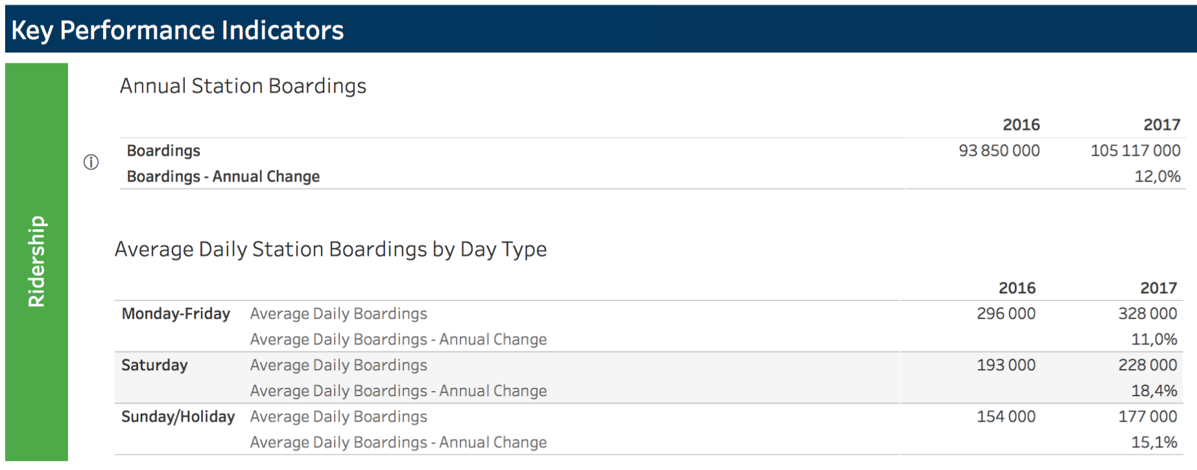

 |  |  |  |  |  |  |  |  |  | Prévision février 2017 | 2021 | 2026 | 2031
 |  |  |  |  |  |  |  |  |  | Embarquement | 119,467 | 167,637 | 173,931
 |  |  |  |  |  |  |  |  |  | Embarquement annuel | 30,961,199 | 43,535,017 | 45,172,174
 |  |  |  |  |  |  |  |  |  | kilomètre-passagers annuel | 452,753,922 | 630,655,913 | 653,748,003
 |  |  |  |  |  |  |  |  |  | km-pass/embarquement | 14.623 | 14.486 | 14.472
Le métro léger automatique de Vancouver à été inauguré en 2009 et à aujourd'hui 16 stations, dont une ligne rejoignan l'aéroport. |  |  |  |  |  |  |  |  |  |  | Avec
Il a transporté 43,5 millions de passagers en 2016 après 8 ans d'exploitation. |  |  |  |  |  |  |  |  |  |  | seulement
 |  |  |  |  |  |  |  |  |  |  | la Rive-sud
Il existe une relation directe entre le nombre de passagers par jour et annuel |  |  |  |  |  |  |  |  |  |  | ce chiffre
 | Par jour de semaine | annuel | Facteur annuel |  |  |  |  |  |  |  | aurait dû
Passagers | 138,700 | 43,530,000 | 314 |  |  |  |  |  |  |  | être plus
 |  |  |  |  |  |  |  |  |  |  | faible
La firme Steer Davies Gleave (SDG) (étude fév 2017) utilise un facteur beaucoup plus faible dans l'étude du REM. |  |  |  |  |  |  | Passagers-km annuel avec 14,5 km / passager
 | Par jour de semaine | annuel | Facteur annuel calculé |  |  |  | (Le nombre de km de passager à été diminué par SDG dans l'étude de février 2017)
Passagers | 173,931 | 45,172,601 | 260 |  |  |  | 653,754,183

On comprend la mise en garde de SDG dans sont rapport de février: |  |  |  |  |  |  | L'Entente en 2031 indique plutôt
"Le sondage sur les préférences déclarées, qui est l’un des nombreux éléments d’une étude sur |  |  |  |  |  |  | 632.6
l’achalandage, permet de déterminer comment les usagers perçoivent les modes de transport |  |  |  |  |  |  | 632,600,000
actuels et futurs (comme le REM). Les résultats de ce sondage ne correspondaient pas à notre
expérience professionnelle ni aux données recueillies partout dans le monde"

Le REM sera un métro pratiquement identique au REM. Si SDG avait utilisé le même facteur annuel qu'à Vancouver combien de passagers utiliserait le REM en 2031?
La firme Steer Davies Gleave (SDG) (étude fév 2017) utilise un facteur beaucoup plus faible
 | jour de semaine | annuel | Facteur annuel
Passagers | 173,931 | 54,586,997 | 314
 |  | chaque passager
Passagers-km annuel avec 15 km / passager
 |  | 818,804,949 |  | (Croissance du nombre de passager-km avec facteur de Vancouver= |  |  |  |  | 29% | )

Nombre de passager-km obtenu multiplié selon le tarifs modulés selon plafonnement des passager-km prévus
 | Millions pass-km
Prévu: | 650 | Facturation | Facturation | Hausse sur
Simulé: | 819 | à l'ARTM | (millions $) | les prévisions
Premiers 100% | 650 | 0.72 $ | 468 $ |  | Minimum selon CDPQ-Infra
De 100% à 115% | 97 | 0.72 $ | 70 $
De 115% à 140% | 71 | 0.58 $ | 41 $
Au delà de 140% | 0 | 0.21 $ | 0 $
 | 819 |  | 579 $ | 111 $

REM (314 jours) | Millions pass-km | ¢ /pass-km requis | (millions $) | pour un rendement de 8% pour CDPQ-Infra
 | 819 | 0.57 $ | 468 $ | (plus de passagers pour le même 468M $)

Nombre de passager-km obtenu multiplié selon le tarifs modulés selon plafonnement des passager-km prévus
 | Millions pass-km
Prévu revisé | 818.8 | Facturation | Facturation
Obtenu | 819 | à l'ARTM | (millions $)
Premiers 100% | 819 | 0.57 $ | 468 $
De 100% à 115% | 0 | 0.57 $ | 0 $
De 115% à 140% | 0 | 0.46 $ | 0 $
Au dela de 140% | 0 | 0.21 $ | 0 $
 | 819 |  | 468 $ | Aucune hausse sur le prévision avec l'achalandage revisé

Puisque que le REM à 2 fois plus de capacité de le métro de Copenhague, il pourrait transporter 2 fois 63,5 millions de passagers soit 127 millions de passagers
Ainsi, les passagers du REM effecturaient à sa 16e année |  |  |  | 1905 | passagers-km (moyenne de 15 km/ passager).

Nombre de passager-km obtenu multiplié selon le tarifs modulés selon plafonnement des passager-km prévus
 | Millions pass-km
Prévu | 818.8 | Facturation | Facturation
Obtenu | 1905 | à l'ARTM | (millions $)
Premiers 100% | 819 | 0.57 $ | 468 $
De 100% à 115% | 123 | 0.57 $ | 70 $
De 115% à 140% | 205 | 0.46 $ | 94 $
Au dela de 140% | 759 | 0.21 $ | 159 $
 | 1,905 |  | 791 $ | Aucune hausse sur le prévision avec l'achalandage revisé

Facteur annuel région de Montréal.
Selon SDG, le REM aura un facteur annuel de 260, ce qui est moindre que les autobus de l'Ouest de l'Ile
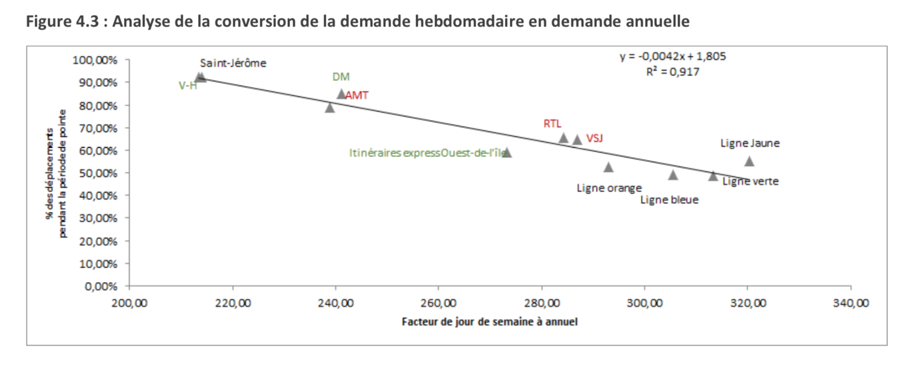

SDG-nov2016_p27
 |  |  |  |  |  | 6 ans
Surcoût du REM pour 105 millions de passagers/an |  |  | 579 | millions $ |  | 3474

Coût REM pour 105 millions de passagers en 2027 |  |  | 743 | millions $

Coût Vancouver pour 105 millions de passagers en 2017 |  |  | 164 | millions $

